1Git上创建一个新仓库
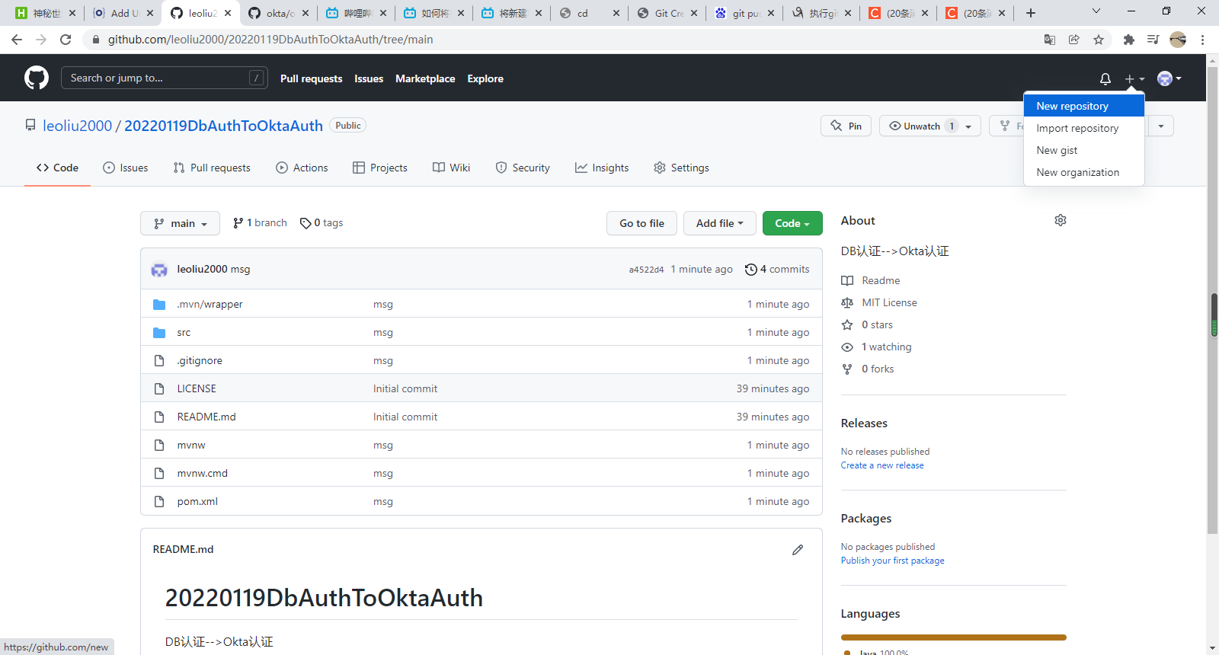

创建完成

2将新建的仓库clone到本地，以及上传
文件夹里面的样子

项目复制到到这个文件夹中

查看差分

红字部分表示新增加的东西

执行这几个命令

git commit -m "msg"

或者：

git push 的时候，有可能跳出网页认证
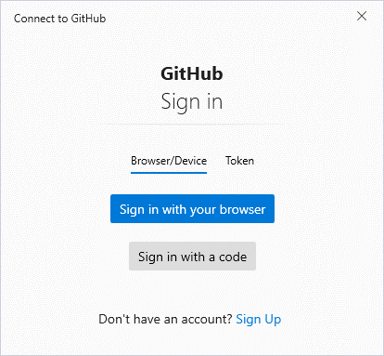

上传成功后：

